상품제안서
ADATA 외장하드 HV620S | 상품코드: F18630

 |  |  |  |  |  |  | 02-412-0044 | www.easy1.co.kr
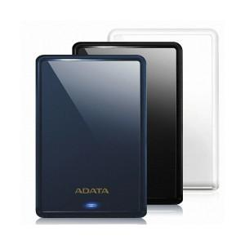

【상세/제작정보】

【인쇄/포장옵션】 | 레이저 / 포장지포장

【공급단가】 | 수량 | 10~ | 50~ | 100~ | 300~ | 500~
*VAT별도 | 1TB | 58,520원 | 57,580원 | 56,180원 | 54,770원 | 53,840원
 | 2TB | 81,810원 | 80,500원 | 78,540원 | 76,580원 | 75,270원
 | 4TB | 136,360원 | 134,180원 | 130,900원 | 127,630원 | 125,450원
 | 6TB | 178,400원 | 175,550원 | 171,270원 | 166,990원 | 164,130원

【상품 URL】 | https://dev.easy1.co.kr:443/src/goods_detail.php?gdno=18630

